Codificación
2

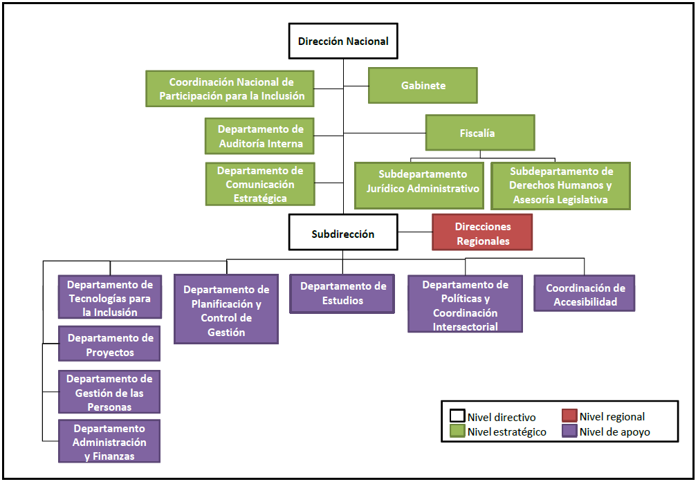
 |  |  | CODIFICACIÓN CENTRO DE RESPONSABILIDAD | CÓDIGO | CODIFICACIÓN VEHÍCULO INSTITUCIONAL | DÓDIGO | CODIFICACIÓN MOBILIARIO Y OTROS | CÓDIGO
 |  |  | DIRECCIÓN | DIROC | VEHÍCULO DIRECCIÓN | V001 | CAJONERA TRES CAJONES | M001
 |  |  | CORDINACIÓN NACIONAL DE PARTICIPACIÓN PARA LA INCLUSIÓN | CNPIOC | VEHÍCULO DEPARTAMENTO DE ADMINISTRACIÓN Y FINANZAS | V002 | CAJONERA DOS CAJONES | M002
 |  |  | GABINETE | GABOC | VEHÍCULO DIRECCIÓN REGIONAL DE TARAPACA | V003 | CAJONERA CUATRO CAJONES | M003
 |  |  | DEPARTAMENTO DE AUDITORÍA | DAOC | VEHÍCULO DIRECCIÓN REGIONAL DE ANTOFAGASTA | V004 | ESTACIÓN DE TRABAJO | M004
 |  |  | FISCALÍA | FISOC | VEHÍCULO DIRECCIÓN REGIONAL DE ATACAMA | V005 | ESCRITORIO RECTO | M005
 |  |  | DEPARTAMENTO DE COMUNICACIÓN ESTRATÉGICA | DCOC | VEHÍCULO DIRECCIÓN REGIONAL DE COQUIMBO | V006 | ESTANTE | M006
 |  |  | SUBDIRECCIÓN | SDIROC | VEHÍCULO DIRECCIÓN REGIONAL DE VALPARAISO | V007 | KARDEX | M007
 |  |  | DEPARTAMENTO DE TECNOLOGÍAS PARA LA INCLUSIÓN | DTIOC | VEHÍCULO DIRECCIÓN REGIONAL DE O'HIGGINS | V008 | MESA REDONDA | M008
 |  |  | DEPARTAMENTO DE PROYECTOS | DPOC | VEHÍCULO DIRECCIÓN REGIONAL DE MAULE | V009 | MESA PLEGABLE | M009
 |  |  | DEPARTAMENTO DE GESTIÓN DE LAS PERSONAS | DGPOC | VEHÍCULO DIRECCIÓN REGIONAL DE BIOBIO | V010 | MUEBLE BASE DOS PUERTAS | M010
 |  |  | DEPARTAMENTO DE ADMINISTRACIÓN Y FINANZAS | DAFOC | VEHÍCULO DIRECCIÓN REGIONAL DE LA ARAUCANÍA | V011 | MUEBLE BIBLIOTECA DOS PUERTAS | M011
 |  |  | DEPARTAMENTO DE PLANIFICACIÓN Y CONTROL DE GESTIÓN | DPCGOC | VEHÍCULO DIRECCIÓN REGIONAL DE LOS LAGOS | V012 | MUEBLE DE MURO | M012
 |  |  | DEPARTAMENTO DE ESTUDIOS | DEOC | VEHÍCULO DIRECCIÓN REGIONAL DE AYSÉN | V013 | MUEBLE DOS PUERTAS | M013
 |  |  | DEPARTAMENTO DE POLÍTICA Y COORDINACIÓN INTERSECTORIAL | DPCIOC | VEHÍCULO DIRECCIÓN REGIONAL DE MAGALLANES | V014 | MUEBLE BASE | M014
 |  |  | COORDINACIÓN DE ACCESIBILIDAD | CAOC | VEHÍCULO DIRECCIÓN REGIONAL METROPOLITANA | V015 | MUEBLE ARCHIVERO | M015
 |  |  | DIRECCIÓN REGIONAL DE TARAPACA | REGI | VEHÍCULO DIRECCIÓN REGIONAL DE LOS RIOS | V016 | MUEBLE BASE CON ESTANTES | M016
 |  |  | DIRECCIÓN REGIONAL DE ANTOFAGASTA | REGII | VEHÍCULO DIRECCIÓN REGIONAL DE ARICA Y PARINACOTA | V017 | SILLA ERGONÓMICA | M017
 |  |  | DIRECCIÓN REGIONAL DE ATACAMA | REGIII | VEHÍCULO DIRECCIÓN REGIONAL DE ÑUBLE | V018 | SILLA VISITA | M018
 |  |  | DIRECCIÓN REGIONAL DE COQUIMBO | REGIV |  |  | SILLA JEFATURA | M020
 |  |  | DIRECCIÓN REGIONAL DE VALPARAISO | REGV |  |  | SILLA PLASTICA | M021
 |  |  | DIRECCIÓN REGIONAL DE O'HIGGINS | REGVI |  |  | BANQUETA VISITAS | M022
 |  |  | DIRECCIÓN REGIONAL DE MAULE | REGVII |  |  | MUEBLE REPISA | M023
 |  |  | DIRECCIÓN REGIONAL DE BIOBIO | REGVIII |  |  | MESA TELÉFONO | M024
 |  |  | DIRECCIÓN REGIONAL DE LA ARAUCANÍA | REGIX |  |  | TOLDOS | M025
 |  |  | DIRECCIÓN REGIONAL DE LOS LAGOS | REGX |  |  | MESA RECTANGULAR | M026
 |  |  | DIRECCIÓN REGIONAL DE AYSÉN | REGXI |  |  | ESCRITORIO COMPUTADOR | M027
 |  |  | DIRECCIÓN REGIONAL DE MAGALLANES | REGXII |  |  | MUEBLE BASE UNA PUERTA | M028
 |  |  | DIRECCIÓN REGIONAL METROPOLITANA | REGXIII |  |  | MUEBLE IMPRESORA UNA PUERTA | M029
 |  |  | DIRECCIÓN REGIONAL DE LOS RIOS | REGXIV |  |  | REPISA TRES CUERPOS | M030
 |  |  | DIRECCIÓN REGIONAL DE ARICA Y PARINACOTA | REGXV |  |  | LIBRERO CINCO CUERPOS | M031
 |  |  | DIRECCIÓN REGIONAL DE ÑUBLE | REGXVI |  |  | CAJA FUERTE | M032
 |  |  | Departamento de Tecnologías de la Información | DTIOC |  |  | RETORNO | M033
 |  |  |  |  |  |  | BIBLIOTECA | M034
 |  |  |  |  |  |  | SILLA SECRETARIA CON APOYA BRAZOS | M035
 |  |  |  |  |  |  | SILLA SECRETARIA SIN APOYA BRAZOS | M036
 |  |  |  |  |  |  | KARDEX 3 CAJONES | M037
 |  |  |  |  |  |  | KARDEX 2 CAJONES | M038
 |  |  |  |  |  |  | SILLA PLEGABLE | M039
 |  |  |  |  |  |  | MUEBLE REPISA 1 PUERTA | M040
 |  |  |  |  | CODIFICACIÒN MOBILIARIO MINISTERIAL NIVEL CENTRAL |  | MESA DE CONFERENCIA | M041
 |  |  |  |  | ESTACION DE TRABAJO 6 PERSONAS ENFRENTADAS(480x140xh-74) | M042
 |  |  |  |  | ESTACION DE TRABAJO 2 PERSONAS ENFRENTADAS(160x140xh-75 | M080
 |  |  |  |  | ESTACION DE TRABAJO 4 PERSONAS ENFRENTADAS(320x140xh-75 | M0160
 |  |  |  |  | ESCRITORIO RECEPCION PARA 2 PERSONAS(310x123xh-78) | M1
 |  |  |  |  | ESCRITORIO DIRECTOR(200x90xh-74) | M1
 |  |  |  |  | ESCRITORIO(140x60+180x70xh-74) | M0130
 |  |  |  |  | ESCRITORIO 2 PERSONAS(350X60XH-74) oficina compartida | M0115
 |  |  |  |  | MESA DE REUNION (BARRIL)PARA 12 PERSONAS(320x140xh-74) | MR01
 |  |  |  |  | MESA DE REUNION (BARRIL)PARA 10 PERSONAS(250x120xh-74) | MR02
 |  |  |  |  | MESA DE REUNION (BARRIL)PARA 6 PERSONAS(210x100xh-74) | MR04
 |  |  |  |  | MESA DE REUNION (RECTANGULAR) PARA 4 PERSONAS(160x100xh-74) | MR05
 |  |  |  |  | ARMARIO (390x43xh-74) | R001
 |  |  |  |  | ARMARIO (390x46xh-74) | R003
 |  |  |  |  | ARMARIO (355x46xh-74) | R004
 |  |  |  |  | ARMARIO (160x34xh74) | R006
 |  |  |  |  | SILLA SLAT C DYNANOBEL | DYM01
 |  |  |  |  | SILLAS DE VISITAS BLANCAS | SVM01
 |  |  |  |  | MESA CENTRO REDONDA(80X60) | MCM01
 |  |  |  |  | SILLON REDONDO GRIS | SM010
 |  |  |  |  | SILLON 3 CUERPOS | SM012
 |  |  |  |  | SILLON 2 CUERPOS | SM013
 |  |  |  |  | SILLON 1 CUERPO | SM014
 |  |  |  |  | GABINETES DOBLES(100x84x52) | GM060
 |  |  |  |  | GABINETE LATERAL FIJO(42x140xh-113) | GM068
 |  |  |  |  | GABINETES FIJOS(52x84xh-52) | GM069
 |  |  |  |  | GABINETE SUSPENDIDO(140x38xh-42) | GM073

 |  |  | CODIFICACIÓN MÁQUINAS Y EQUIPOS | CÓDIGO | CODIFICACIÓN EQUIPOS INFORMÁCTICOS | CÓDIGO | CODIFICACIÓN PROGRAMAS INFORMÁCTICOS | CÓDIGO
 |  |  | PIZARRA ACRILICA | F001 | CPU | E001 |  | S001
 |  |  | ESTUFA | F002 | NOTEBOOK | E002 |  | S002
 |  |  | PANTALLA PIZARRA DIGITAL | F003 | NUC CPU | E003 |  | S003
 |  |  | VENTILADOR | F004 | IMPRESORA | E004 |  | S004
 |  |  | TELEVISOR | F005 | MONITOR | E005
 |  |  | CAMARA FOTOGRAFICA | F006 | ROTULADOR | E006
 |  |  | TELON | F007 | ESCANER | E007
 |  |  | TRITURADORA DE PAPEL | F008 | DATA | E008
 |  |  | CAMARA WEB | F009
 |  |  | CARRO YEGUA | F010
 |  |  | PURIFICIADOR | P001
 |  |  | TOTEM SANITIZADOR | S001
 |  |  | AUDIFONOS | A001

 | ESTADO DEL ACTIVO | SITUACIÓN CONTABLE DEL BIEN
 | EXCELENTE | ACTIVADO
 | BUENO | ADMINISTRADO
 | REGULAR | BAJA
 | CRITICO
 | MALO

